Sheet1
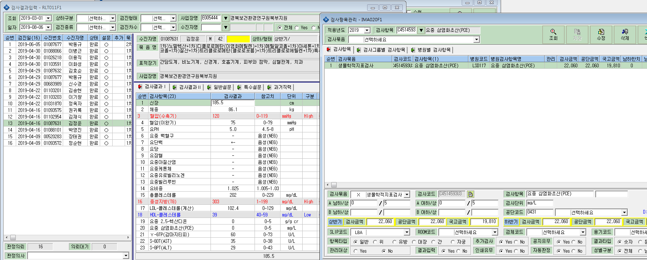
경북보건환경연구원북부지원 공단파일 생성시 요중 삼염화초산(공단코드 0431) 항목이 자료 생성이 안됩니다.

